(I) pples grupos 2016
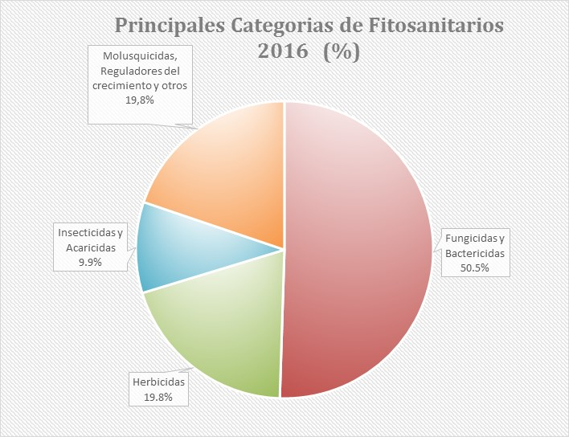

(I)fungicidas-bactericidas 2016
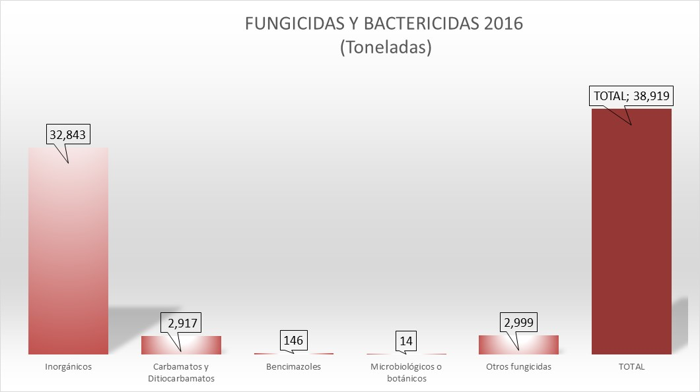

(I)herbicidas 2016
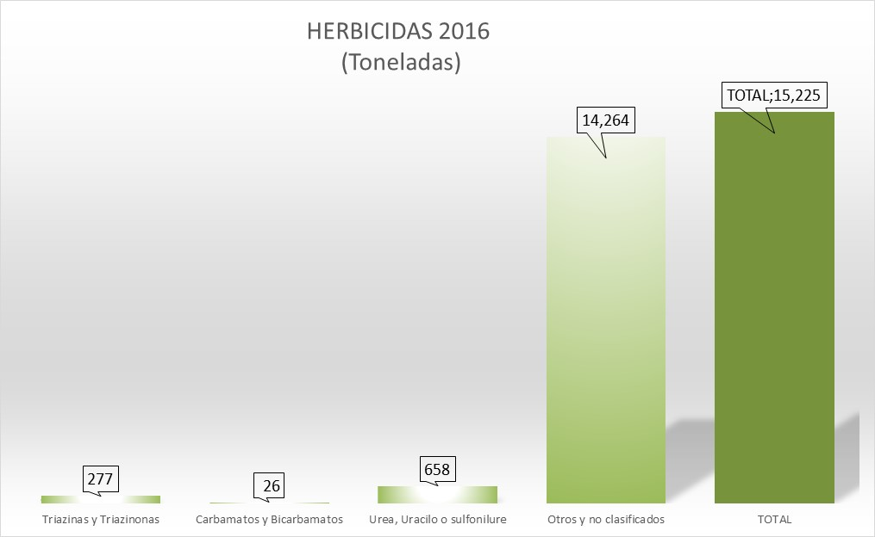

(I)insecticidas 2016
INSECTICIDAS Y ACARICIDAS 2016 (Toneladas)
Piretroides | 188
Biológicos y botánicos | 98
Otros y no clasificados | 7313
TOTAL | 7599

(I)molus reg.crec y otros 2016
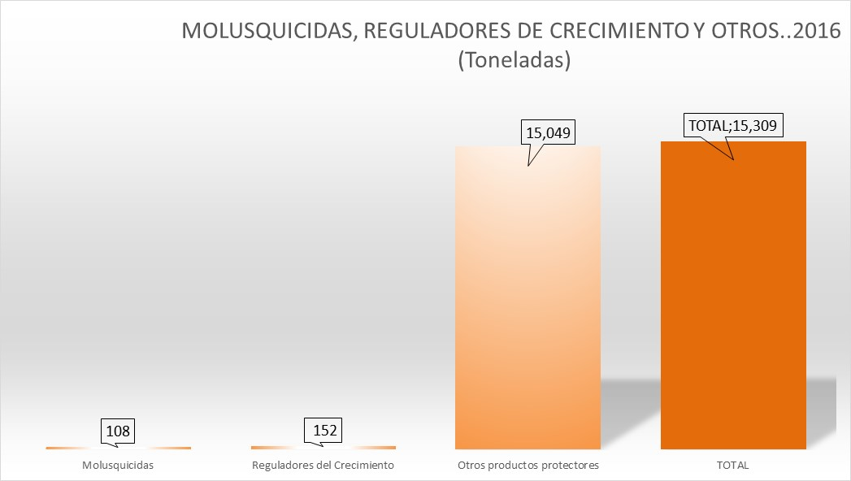

(I)comparativa 2016 2015
